상품제안서
실버라이프 보건소전용 자석소마큐브 치매예방 치매퍼즐 2 | 상품코드: F28593

 |  |  |  |  |  |  | 02-412-0044 | www.easy1.co.kr
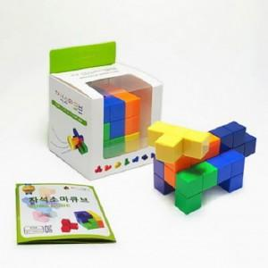

【상세/제작정보】

【인쇄/포장옵션】 | / 포장불가능

【공급단가】 | 수량 | 25~ | 100~ | 300~ | 500~ | 1,000~
*VAT별도 | 단가 | 23,640원 | 23,240원 | 22,650원 | 22,260원 | 21,670원

【상품 URL】 | https://easy1.co.kr:443/src/goods_detail.php?gdno=28593

